德茂小区
 | 中指数据 | 含供暖、物业
 | 小区名称
时间 | 时间 | 估价机构样本小区数据 | 样本数量 | 含物业费和取暖费
2021年四季度 |  | -- | 4 | 50.79 |  | 含物业费和取暖费
 | 2021-11-01 | 50.87 |  |  | 数据来源 | 平均月租金 | 结论
 | 2021-12-01 | 50.71 |  |  | 中指 | 52.13 | 53.28 | 税费 | 1.2
2022年一季度 | 2022-01-01 | 55.32 | 5 | 53.5 | 城研中心 | -- |  | 物业费 | 0.5
 | 2022-02-01 | 54.11 |  |  | 市场数据 | 54.42 |  | 取暖费 | 2.5 | 30/年/平米
 | 2022-03-01 | 51.07 |  |  |  | 不含物业费和供暖费 | 49.08
2022年二季度 | 2022-04-01 | 47.36 | 3 | 48.97
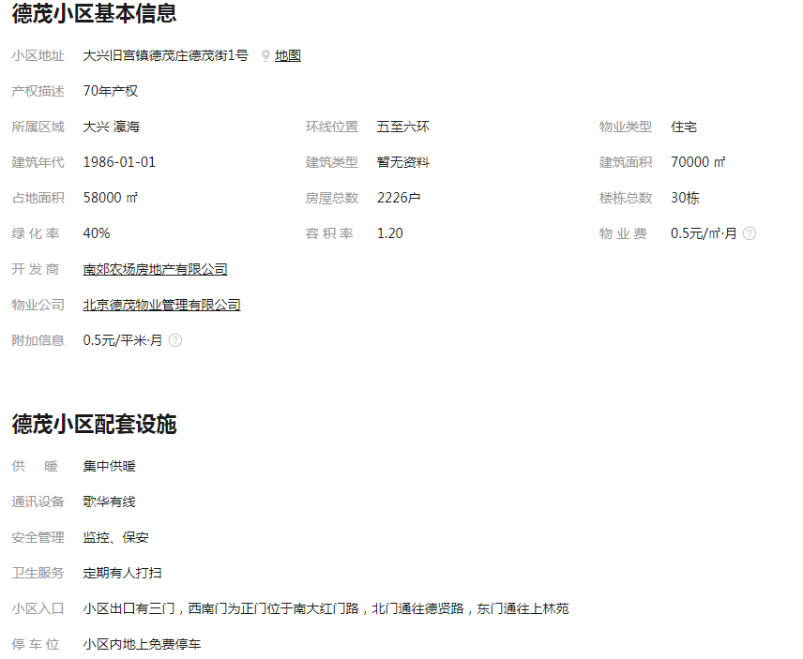
 | 2022-05-01 | 49.68
 | 2022-06-01 | 49.88
2022年三季度 | 2022-07-01 | 54.35 | 4 | 55.27
 | 2022-08-01 | 55.67
 | 2022-09-01 | 55.78
2022年第四季度 | 2022-10-01 | --
平均月租金（元/平方米/月） |  |  |  | 52.13

 | 市场调查数据 | 含供暖、物业
时间 | 时间 | 平均租金单价 | 样本数量 | 含物业费和取暖费
2021年四季度 |  | -- | 7 | 59.73
 | 2021-11-01 | 61.10
 | 2021-12-01 | 58.36
2022年一季度 | 2022-01-01 | 51.07 | 5 | 51.43
 | 2022-02-01 | --
 | 2022-03-01 | 51.79
2022年二季度 | 2022-04-01 | -- | 3 | 51.54
 | 2022-05-01 | 51.54
 | 2022-06-01 | --
2022年三季度 | 2022-07-01 | 60.07 | 6 | 54.96
 | 2022-08-01 | 49.84
 | 2022-09-01 | --
2022年第四季度 | 2022-10-01 | -- | 0 | --
平均月租金（元/平方米/月） |  |  |  | 54.42

德茂佳苑
 | 中指数据 | 含供暖、物业
 | 小区名称
时间 | 时间 | 估价机构样本小区数据 | 样本数量 | 含物业费和取暖费
2021年四季度 |  | -- | 3 | 45.12 |  | 含物业费和取暖费
 | 2021-11-01 | 44.99 |  |  | 数据来源 | 平均月租金 | 结论
 | 2021-12-01 | 45.24 |  |  | 中指 | 48.37 | 50.08 | 税费 | 1.12
2022年一季度 | 2022-01-01 | 47.69 | 4 | 48.9 | 城研中心 | -- |  | 物业费 | 0.7
 | 2022-02-01 | 51.84 |  |  | 市场数据 | 51.79 |  | 取暖费 | 2.5
 | 2022-03-01 | 47.16 |  |  |  | 不含物业费和供暖费 | 45.76
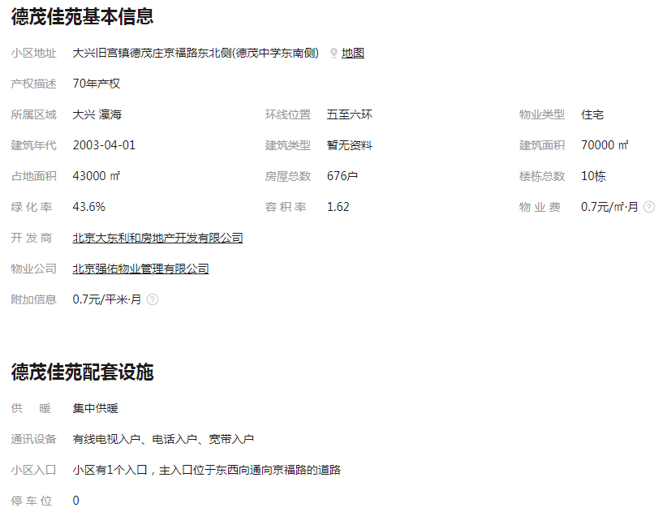
2022年二季度 | 2022-04-01 | -- | 1 | 47.83
 | 2022-05-01 | --
 | 2022-06-01 | 47.83
2022年三季度 | 2022-07-01 | 53.72 | 3 | 51.61
 | 2022-08-01 | 50.76
 | 2022-09-01 | 50.36
2022年第四季度 | 2022-10-01
平均月租金（元/平方米/月） |  |  |  | 48.37

 | 市场调查数据 | 含供暖、物业
时间 | 时间 | 平均租金单价 | 样本数量 | 含物业费和取暖费
2021年四季度 |  | -- | 1 | 51.81
 | 2021-11-01 | --
 | 2021-12-01 | 51.81
2022年一季度 | 2022-01-01 | -- | 2 | 55.56
 | 2022-02-01 | 55.56
 | 2022-03-01 | --
2022年二季度 | 2022-04-01 | 41.30 | 5 | 47.01
 | 2022-05-01 | 50.29
 | 2022-06-01 | 49.44
2022年三季度 | 2022-07-01 | -- | 3 | 52.77
 | 2022-08-01 | 50.79
 | 2022-09-01 | 54.74
2022年第四季度 | 2022-10-01 | -- | 0 | --
平均月租金（元/平方米/月） |  |  |  | 51.79

上林苑
 | 中指数据 | 含供暖、物业
 | 小区名称
时间 | 时间 | 估价机构样本小区数据 | 样本数量 | 含物业费和取暖费
2021年四季度 |  | 44.04 | 5 | 44.46 |  | 含物业费和取暖费
 | 2021-11-01 | 45.42 |  |  | 数据来源 | 平均月租金 | 结论
 | 2021-12-01 | 43.93 |  |  | 中指 | 45.42 | 47.64 | 税费 | 1.06
2022年一季度 | 2022-01-01 | -- | 2 | 46.73 | 城研中心 | -- |  | 物业费 | 0.7
 | 2022-02-01 | 51.29 |  |  | 市场数据 | 49.87 |  | 取暖费 | 2.5
 | 2022-03-01 | 42.17 |  |  |  | 不含物业费和供暖费 | 43.38
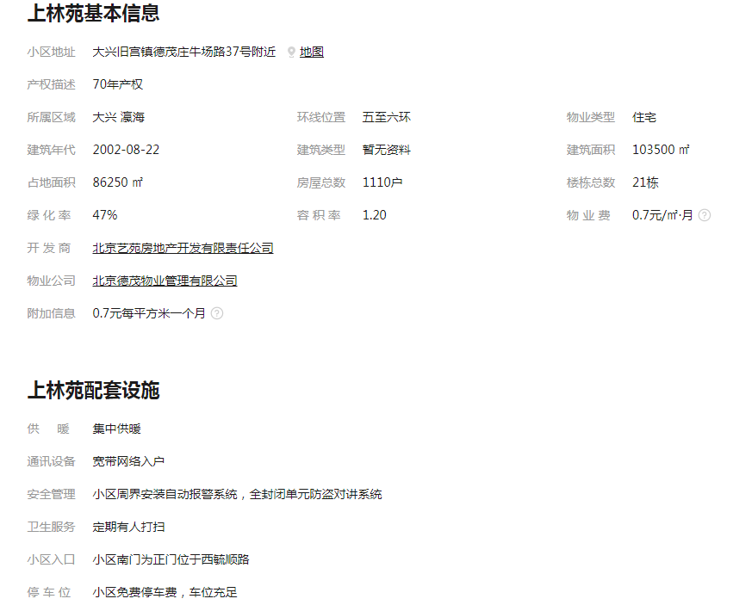
2022年二季度 | 2022-04-01 | -- | 2 | 42.51
 | 2022-05-01 | 42.51
 | 2022-06-01 | --
2022年三季度 | 2022-07-01 | 48.16 | 3 | 47.97
 | 2022-08-01 | --
 | 2022-09-01 | 47.77
2022年第四季度 | 2022-10-01
平均月租金（元/平方米/月） |  |  |  | 45.42

 | 市场调查数据 | 含供暖、物业
时间 | 时间 | 平均租金单价 | 样本数量 | 含物业费和取暖费
2021年四季度 |  | -- | 1 | 58.65
 | 2021-11-01 | --
 | 2021-12-01 | 58.65
2022年一季度 | 2022-01-01 | 43.47 | 3 | 42.57
 | 2022-02-01 | --
 | 2022-03-01 | 41.67
2022年二季度 | 2022-04-01 | 44.77 | 2 | 46.86
 | 2022-05-01 | --
 | 2022-06-01 | 48.94
2022年三季度 | 2022-07-01 | 51.39 | 1 | 51.39
 | 2022-08-01 | --
 | 2022-09-01
2022年第四季度 | 2022-10-01
平均月租金（元/平方米/月） |  |  |  | 49.87

南地块自持单户实测面积
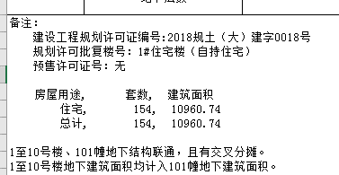
熙悦林语房源表
编号 | 楼号 | 房间号 | 户型 | 单元 | 部位及房号 | 建筑面积 | 套内面积 | 朝向 | 居室 | 1号楼 | 10960.74 | 154
1 | 1号楼 | 1-1栋-101 | D户型 | 1单元 | 101 | 89.66 | 73.09 | 南北 | 三居室 | 2号楼 | 10448.02 | 120
2 | 1号楼 | 1-1栋-102 | F户型 | 1单元 | 102 | 79.46 | 64.78 | 南 | 二居室 | 3号楼 | 11490.22 | 149
3 | 1号楼 | 1-1栋-103 | G户型 | 1单元 | 103 | 44.82 | 36.54 | 南 | 一居室 | 4号楼 | 10487.48 | 120
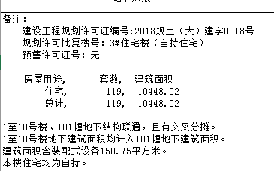
4 | 1号楼 | 1-1栋-104 | F户型 | 1单元 | 104 | 79.46 | 64.78 | 南 | 二居室 | 5号楼 | 11529.79 | 150
5 | 1号楼 | 1-1栋-105 | C户型 | 1单元 | 105 | 86.69 | 70.67 | 南北 | 二居室 |  | 54916.25 | 693
6 | 1号楼 | 1-1栋-201 | D户型 | 1单元 | 201 | 89.66 | 73.09 | 南北 | 三居室 |  |  |  | 面积区间 | 朝向 | 居室
7 | 1号楼 | 1-1栋-202 | F户型 | 1单元 | 202 | 79.46 | 64.78 | 南 | 二居室 | C户型 | 15190.58 | 176 | 85.85-87.37 | 南北 | 二居室 | 二室一厅一厨一卫（主卧带衣帽间）
8 | 1号楼 | 1-1栋-203 | G户型 | 1单元 | 203 | 44.82 | 36.54 | 南 | 一居室 | D1户型 | 89.23 | 1 | 89.23 | 南北 | 三居室 | 三室一厅一厨二卫（主卧带卫生间）
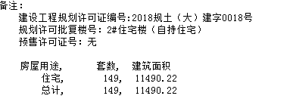
9 | 1号楼 | 1-1栋-204 | G户型 | 1单元 | 204 | 44.82 | 36.54 | 南 | 一居室 | D户型 | 10256.38 | 115 | 88.61-89.66 | 南北 | 三居室 | 三室一厅一厨二卫（主卧带卫生间）
10 | 1号楼 | 1-1栋-205 | F户型 | 1单元 | 205 | 79.46 | 64.78 | 南 | 二居室 | E1户型 | 141.71 | 3 | 47.23-47.24 | 南 | 一居室
11 | 1号楼 | 1-1栋-206 | C户型 | 1单元 | 206 | 86.69 | 70.67 | 南北 | 二居室 | E户型 | 15501.84 | 177 | 87.4-87.77 | 南 | 二居室
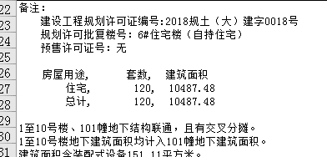
12 | 1号楼 | 1-1栋-301 | D户型 | 1单元 | 301 | 89.66 | 73.09 | 南北 | 三居室 | F户型 | 8868.62 | 112 | 78.79-79.46 | 南 | 二居室
13 | 1号楼 | 1-1栋-302 | F户型 | 1单元 | 302 | 79.46 | 64.78 | 南 | 二居室 | G户型 | 4867.89 | 109 | 44.44-44.82 | 南 | 一居室
14 | 1号楼 | 1-1栋-303 | G户型 | 1单元 | 303 | 44.82 | 36.54 | 南 | 一居室 |  | 54916.25 | 693
15 | 1号楼 | 1-1栋-304 | G户型 | 1单元 | 304 | 44.82 | 36.54 | 南 | 一居室 |  |  |  |  |  |  | 112
16 | 1号楼 | 1-1栋-305 | F户型 | 1单元 | 305 | 79.46 | 64.78 | 南 | 二居室 |  |  |  |  |  |  | 465
17 | 1号楼 | 1-1栋-306 | C户型 | 1单元 | 306 | 86.69 | 70.67 | 南北 | 二居室 |  |  |  |  |  |  | 116
18 | 1号楼 | 1-1栋-401 | D户型 | 1单元 | 401 | 89.66 | 73.09 | 南北 | 三居室
19 | 1号楼 | 1-1栋-402 | F户型 | 1单元 | 402 | 79.46 | 64.78 | 南 | 二居室
20 | 1号楼 | 1-1栋-403 | G户型 | 1单元 | 403 | 44.82 | 36.54 | 南 | 一居室
21 | 1号楼 | 1-1栋-404 | G户型 | 1单元 | 404 | 44.82 | 36.54 | 南 | 一居室
22 | 1号楼 | 1-1栋-405 | F户型 | 1单元 | 405 | 79.46 | 64.78 | 南 | 二居室
23 | 1号楼 | 1-1栋-406 | C户型 | 1单元 | 406 | 86.69 | 70.67 | 南北 | 二居室
24 | 1号楼 | 1-1栋-501 | D户型 | 1单元 | 501 | 89.66 | 73.09 | 南北 | 三居室
25 | 1号楼 | 1-1栋-502 | F户型 | 1单元 | 502 | 79.46 | 64.78 | 南 | 二居室
26 | 1号楼 | 1-1栋-503 | G户型 | 1单元 | 503 | 44.82 | 36.54 | 南 | 一居室
27 | 1号楼 | 1-1栋-504 | G户型 | 1单元 | 504 | 44.82 | 36.54 | 南 | 一居室
28 | 1号楼 | 1-1栋-505 | F户型 | 1单元 | 505 | 79.46 | 64.78 | 南 | 二居室
29 | 1号楼 | 1-1栋-506 | C户型 | 1单元 | 506 | 86.69 | 70.67 | 南北 | 二居室
30 | 1号楼 | 1-1栋-601 | D户型 | 1单元 | 601 | 89.66 | 73.09 | 南北 | 三居室
31 | 1号楼 | 1-1栋-602 | F户型 | 1单元 | 602 | 79.46 | 64.78 | 南 | 二居室
32 | 1号楼 | 1-1栋-603 | G户型 | 1单元 | 603 | 44.82 | 36.54 | 南 | 一居室
33 | 1号楼 | 1-1栋-604 | G户型 | 1单元 | 604 | 44.82 | 36.54 | 南 | 一居室
34 | 1号楼 | 1-1栋-605 | F户型 | 1单元 | 605 | 79.46 | 64.78 | 南 | 二居室
35 | 1号楼 | 1-1栋-606 | C户型 | 1单元 | 606 | 86.69 | 70.67 | 南北 | 二居室
36 | 1号楼 | 1-1栋-701 | D户型 | 1单元 | 701 | 89.66 | 73.09 | 南北 | 三居室
37 | 1号楼 | 1-1栋-702 | F户型 | 1单元 | 702 | 79.46 | 64.78 | 南 | 二居室
38 | 1号楼 | 1-1栋-703 | G户型 | 1单元 | 703 | 44.82 | 36.54 | 南 | 一居室
39 | 1号楼 | 1-1栋-704 | G户型 | 1单元 | 704 | 44.82 | 36.54 | 南 | 一居室
40 | 1号楼 | 1-1栋-705 | F户型 | 1单元 | 705 | 79.46 | 64.78 | 南 | 二居室
41 | 1号楼 | 1-1栋-706 | C户型 | 1单元 | 706 | 86.69 | 70.67 | 南北 | 二居室
42 | 1号楼 | 1-1栋-801 | D户型 | 1单元 | 801 | 89.66 | 73.09 | 南北 | 三居室
43 | 1号楼 | 1-1栋-802 | F户型 | 1单元 | 802 | 79.46 | 64.78 | 南 | 二居室
44 | 1号楼 | 1-1栋-803 | G户型 | 1单元 | 803 | 44.82 | 36.54 | 南 | 一居室
45 | 1号楼 | 1-1栋-804 | G户型 | 1单元 | 804 | 44.82 | 36.54 | 南 | 一居室
46 | 1号楼 | 1-1栋-805 | F户型 | 1单元 | 805 | 79.46 | 64.78 | 南 | 二居室
47 | 1号楼 | 1-1栋-806 | C户型 | 1单元 | 806 | 86.69 | 70.67 | 南北 | 二居室
48 | 1号楼 | 1-1栋-901 | D户型 | 1单元 | 901 | 89.66 | 73.09 | 南北 | 三居室
49 | 1号楼 | 1-1栋-901 | F户型 | 1单元 | 902 | 79.46 | 64.78 | 南 | 二居室
50 | 1号楼 | 1-1栋-901 | G户型 | 1单元 | 903 | 44.82 | 36.54 | 南 | 一居室
51 | 1号楼 | 1-1栋-901 | G户型 | 1单元 | 904 | 44.82 | 36.54 | 南 | 一居室
52 | 1号楼 | 1-1栋-901 | F户型 | 1单元 | 905 | 79.46 | 64.78 | 南 | 二居室
53 | 1号楼 | 1-1栋-901 | C户型 | 1单元 | 906 | 86.69 | 70.67 | 南北 | 二居室
54 | 1号楼 | 1-1栋-1001 | D户型 | 1单元 | 1001 | 89.66 | 73.09 | 南北 | 三居室
55 | 1号楼 | 1-1栋-1002 | F户型 | 1单元 | 1002 | 79.46 | 64.78 | 南 | 二居室
56 | 1号楼 | 1-1栋-1003 | G户型 | 1单元 | 1003 | 44.82 | 36.54 | 南 | 一居室
57 | 1号楼 | 1-1栋-1004 | G户型 | 1单元 | 1004 | 44.82 | 36.54 | 南 | 一居室
58 | 1号楼 | 1-1栋-1005 | F户型 | 1单元 | 1005 | 79.46 | 64.78 | 南 | 二居室
59 | 1号楼 | 1-1栋-1006 | C户型 | 1单元 | 1006 | 86.69 | 70.67 | 南北 | 二居室
60 | 1号楼 | 1-1栋-1101 | D户型 | 1单元 | 1101 | 89.66 | 73.09 | 南北 | 三居室
61 | 1号楼 | 1-1栋-1102 | F户型 | 1单元 | 1102 | 79.46 | 64.78 | 南 | 二居室
62 | 1号楼 | 1-1栋-1103 | G户型 | 1单元 | 1103 | 44.82 | 36.54 | 南 | 一居室
63 | 1号楼 | 1-1栋-1104 | G户型 | 1单元 | 1104 | 44.82 | 36.54 | 南 | 一居室
64 | 1号楼 | 1-1栋-1105 | F户型 | 1单元 | 1105 | 79.46 | 64.78 | 南 | 二居室
65 | 1号楼 | 1-1栋-1106 | C户型 | 1单元 | 1106 | 86.69 | 70.67 | 南北 | 二居室
66 | 1号楼 | 1-2栋-101 | C户型 | 2单元 | 101 | 86.69 | 70.67 | 南北 | 二居室
67 | 1号楼 | 1-2栋-101 | F户型 | 2单元 | 102 | 79.46 | 64.78 | 南 | 二居室
68 | 1号楼 | 1-2栋-101 | G户型 | 2单元 | 103 | 44.82 | 36.54 | 南 | 一居室
69 | 1号楼 | 1-2栋-101 | F户型 | 2单元 | 104 | 79.46 | 64.78 | 南 | 二居室
70 | 1号楼 | 1-2栋-101 | D户型 | 2单元 | 105 | 89.66 | 73.09 | 南北 | 三居室
71 | 1号楼 | 1-2栋-201 | C户型 | 2单元 | 201 | 86.69 | 70.67 | 南北 | 二居室
72 | 1号楼 | 1-2栋-202 | F户型 | 2单元 | 202 | 79.46 | 64.78 | 南 | 二居室
73 | 1号楼 | 1-2栋-203 | G户型 | 2单元 | 203 | 44.82 | 36.54 | 南 | 一居室
74 | 1号楼 | 1-2栋-204 | G户型 | 2单元 | 204 | 44.82 | 36.54 | 南 | 一居室
75 | 1号楼 | 1-2栋-205 | F户型 | 2单元 | 205 | 79.46 | 64.78 | 南 | 二居室
76 | 1号楼 | 1-2栋-206 | D户型 | 2单元 | 206 | 89.66 | 73.09 | 南北 | 三居室
77 | 1号楼 | 1-2栋-301 | C户型 | 2单元 | 301 | 86.69 | 70.67 | 南北 | 二居室
78 | 1号楼 | 1-2栋-301 | F户型 | 2单元 | 302 | 79.46 | 64.78 | 南 | 二居室
79 | 1号楼 | 1-2栋-301 | G户型 | 2单元 | 303 | 44.82 | 36.54 | 南 | 一居室
80 | 1号楼 | 1-2栋-301 | G户型 | 2单元 | 304 | 44.82 | 36.54 | 南 | 一居室
81 | 1号楼 | 1-2栋-301 | F户型 | 2单元 | 305 | 79.46 | 64.78 | 南 | 二居室
82 | 1号楼 | 1-2栋-301 | D户型 | 2单元 | 306 | 89.66 | 73.09 | 南北 | 三居室
83 | 1号楼 | 1-2栋-401 | C户型 | 2单元 | 401 | 86.69 | 70.67 | 南北 | 二居室
84 | 1号楼 | 1-2栋-402 | F户型 | 2单元 | 402 | 79.46 | 64.78 | 南 | 二居室
85 | 1号楼 | 1-2栋-403 | G户型 | 2单元 | 403 | 44.82 | 36.54 | 南 | 一居室
86 | 1号楼 | 1-2栋-404 | G户型 | 2单元 | 404 | 44.82 | 36.54 | 南 | 一居室
87 | 1号楼 | 1-2栋-405 | F户型 | 2单元 | 405 | 79.46 | 64.78 | 南 | 二居室
88 | 1号楼 | 1-2栋-406 | D户型 | 2单元 | 406 | 89.66 | 73.09 | 南北 | 三居室
89 | 1号楼 | 1-2栋-501 | C户型 | 2单元 | 501 | 86.69 | 70.67 | 南北 | 二居室
90 | 1号楼 | 1-2栋-502 | F户型 | 2单元 | 502 | 79.46 | 64.78 | 南 | 二居室
91 | 1号楼 | 1-2栋-503 | G户型 | 2单元 | 503 | 44.82 | 36.54 | 南 | 一居室
92 | 1号楼 | 1-2栋-504 | G户型 | 2单元 | 504 | 44.82 | 36.54 | 南 | 一居室
93 | 1号楼 | 1-2栋-505 | F户型 | 2单元 | 505 | 79.46 | 64.78 | 南 | 二居室
94 | 1号楼 | 1-2栋-506 | D户型 | 2单元 | 506 | 89.66 | 73.09 | 南北 | 三居室
95 | 1号楼 | 1-2栋-601 | C户型 | 2单元 | 601 | 86.69 | 70.67 | 南北 | 二居室
96 | 1号楼 | 1-2栋-602 | F户型 | 2单元 | 602 | 79.46 | 64.78 | 南 | 二居室
97 | 1号楼 | 1-2栋-603 | G户型 | 2单元 | 603 | 44.82 | 36.54 | 南 | 一居室
98 | 1号楼 | 1-2栋-604 | G户型 | 2单元 | 604 | 44.82 | 36.54 | 南 | 一居室
99 | 1号楼 | 1-2栋-605 | F户型 | 2单元 | 605 | 79.46 | 64.78 | 南 | 二居室
100 | 1号楼 | 1-2栋-606 | D户型 | 2单元 | 606 | 89.66 | 73.09 | 南北 | 三居室
101 | 1号楼 | 1-2栋-701 | C户型 | 2单元 | 701 | 86.69 | 70.67 | 南北 | 二居室
102 | 1号楼 | 1-2栋-702 | F户型 | 2单元 | 702 | 79.46 | 64.78 | 南 | 二居室
103 | 1号楼 | 1-2栋-703 | G户型 | 2单元 | 703 | 44.82 | 36.54 | 南 | 一居室
104 | 1号楼 | 1-2栋-704 | G户型 | 2单元 | 704 | 44.82 | 36.54 | 南 | 一居室
105 | 1号楼 | 1-2栋-705 | F户型 | 2单元 | 705 | 79.46 | 64.78 | 南 | 二居室
106 | 1号楼 | 1-2栋-706 | D户型 | 2单元 | 706 | 89.66 | 73.09 | 南北 | 三居室
107 | 1号楼 | 1-2栋-801 | C户型 | 2单元 | 801 | 86.69 | 70.67 | 南北 | 二居室
108 | 1号楼 | 1-2栋-802 | F户型 | 2单元 | 802 | 79.46 | 64.78 | 南 | 二居室
109 | 1号楼 | 1-2栋-803 | G户型 | 2单元 | 803 | 44.82 | 36.54 | 南 | 一居室
110 | 1号楼 | 1-2栋-804 | G户型 | 2单元 | 804 | 44.82 | 36.54 | 南 | 一居室
111 | 1号楼 | 1-2栋-805 | F户型 | 2单元 | 805 | 79.46 | 64.78 | 南 | 二居室
112 | 1号楼 | 1-2栋-806 | D户型 | 2单元 | 806 | 89.66 | 73.09 | 南北 | 三居室
113 | 1号楼 | 1-2栋-901 | C户型 | 2单元 | 901 | 86.69 | 70.67 | 南北 | 二居室
114 | 1号楼 | 1-2栋-902 | F户型 | 2单元 | 902 | 79.46 | 64.78 | 南 | 二居室
115 | 1号楼 | 1-2栋-903 | G户型 | 2单元 | 903 | 44.82 | 36.54 | 南 | 一居室
116 | 1号楼 | 1-2栋-904 | G户型 | 2单元 | 904 | 44.82 | 36.54 | 南 | 一居室
117 | 1号楼 | 1-2栋-905 | F户型 | 2单元 | 905 | 79.46 | 64.78 | 南 | 二居室
118 | 1号楼 | 1-2栋-906 | D户型 | 2单元 | 906 | 89.66 | 73.09 | 南北 | 三居室
119 | 1号楼 | 1-2栋-1001 | C户型 | 2单元 | 1001 | 86.69 | 70.67 | 南北 | 二居室
120 | 1号楼 | 1-2栋-1002 | F户型 | 2单元 | 1002 | 79.46 | 64.78 | 南 | 二居室
121 | 1号楼 | 1-2栋-1003 | G户型 | 2单元 | 1003 | 44.82 | 36.54 | 南 | 一居室
122 | 1号楼 | 1-2栋-1004 | G户型 | 2单元 | 1004 | 44.82 | 36.54 | 南 | 一居室
...

